V1
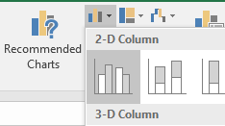
Vasaras olimpiskās spēles

Gads | Vieta | Zelta | Sudraba | Bronzas
1992 | Barselona | 0 | 2 | 1
1996 | Atlanta | 0 | 1 | 0
2000 | Sidneja | 1 | 1 | 1
2004 | Atēnas | 0 | 4 | 0
2008 | Pekina | 1 | 1 | 1
2012 | Londona | 1 | 0 | 1
2016 | Riodežaneiro | 0 | 0 | 0
1. Atlasīt šūnu apgabalu B3:E9.
2. Cilnē Insert izvēlēties stabiņum (column) diagrammu.

V2
Tautas deju dejotāji

Gads | Dalībnieku skaits
2000 | 13827
2005 | 15657
2010 | 14240
2015 | 16500

Tautas deju dejotāji

Gads | Dalībnieku skaits
2000.g. | 13827
2005.g. | 15657
2010.g. | 14240
2015.g. | 16500

3. Izveidot abu tabulu datiem stabiņu diagrammas.

V3
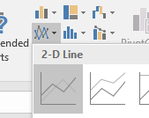
Latvijas skolu jaunatnes dziesmu un deju svētki

Gads | N | Dalībnieku skaits
1960 | I | 9739
1967 | II | 18496
1972 | III | 17000
1979 | IV | 18500
1984 | V | 19000
1989 | VI | 20000
1995 | VII | 30000
2000 | VIII | 30000
2005 | IX | 35013
2010 | X | 30975
2015 | XI | 37890

4. Izveidot līniju (line) diagrammu.

V4
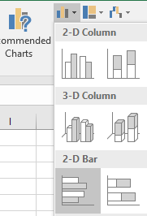
Koru dziedātāji

Veids | Dalībnieku skaits
Zēnu kori | 1618
Jauktie kori | 3357
5.-9. klases kori | 5919
Apvienotie 5.-12. klases kori | 1810

5. Izveidot joslu (bar) diagrammu.

V5
6. Atlasīt iekrāsotos šūnu apgabalus:
- iezīmēt apgabalu A3:B4
- piespiest tastatūras taustiņu CTRL un to turēt
- iezīmēt šūnu apgabalu A7:B7
- atlaist tastatūras taustiņu CTRL
7. Izveidot sektoru (pie) diagrammu.
Dalībnieku sadalījums pēc žanriem

Žanrs | Dalībnieku skaits
Tautas deja | 16939
Kori | 12704
Instrumentālā mūzika | 2400
Mūsdienu deja | 1698
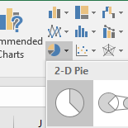
Folklora | 1107
Profesioālā izglītība | 700
Mazie mūzikas kolektīvi | 658
Speciālā izglītība | 411
Teātris | 316
Māksla | 300

V6
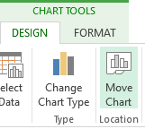
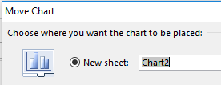
Kolektīvi

Veids | Skaits
Vizuālās un lietišķās mākslas kolektīvi | 48
Folkloras kopas | 80
Garīgās mūzikas koncerta kolektīvi | 15
Instrumentālās mūzikas kolektīvi | 71
Kori | 328
Mazie mūzikas kolektīvi | 79
Mūsdienu deju kolektīvi | 93
Profesionālās izglītības iestāžu pasākumu kolektīvi | 66
Projekta Mēs rakstām sevi dziesmu svētkos kolektīvi | 29
Tautas deju kolektīvi | 689
Teātra mākslas kolektīvi | 28
8. Mainīt diagrammas atrašanās vietu uz atsevišķu lapu (ieklikšķina uz diagrammas un cilnē Design izvēlas Move Chart).

V7
9. Izdzēst šo darblapu (izpilda klikšķi ar peles labo pogu un izvēlas atbilstošu komandu).
Lapas dzēšanu ar pogu atcel vairs nevar!
Lauksaimniecībā izmantojamās zemes izmantošana (tūkst. hektāru)

Veids | 2012.g. | 2013.g. | 2014.g.
Aramzeme | 1178.1 | 1207.9 | 1209.1
Ilggadīgie stādījumi | 6.3 | 6.4 | 6.3
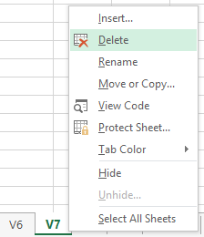
Pļavas un ganības | 656.4 | 663.4 | 657.1

P1
Latvijas meži

 | Mežainums Latvijā (%) no kopējās teritorijas
Reģioni | 2004.g. | 2014.g.
Pierīgas reģions | 47.8 | 53.8
Vidzemes reģions | 48.7 | 55.7
Kurzemes reģions | 51.1 | 53.7
Zemgales reģions | 38.1 | 44.1
Latgales reģions | 33 | 39.9

9. No dotās informācijas izveidot stabiņu diagrammu.
10. Mainīt darblapas nosaukumu uz Latvijas meži.

P2
Galveno lauksaimniecības kultūru vidējā ražība (cnt/ha)

Lauksaimniecības kultūra | 2011.g. | 2012.g. | 2013.g. | 2014.g.
Graudi | 26.8 | 37 | 33.4 | 34
Rapsis | 18.1 | 25.8 | 23.1 | 18.5
Kartupeļi | 168 | 191 | 182 | 189
Dārzeņi | 186 | 182 | 148 | 217

11. No dotās tabulas datiem par graudiem, kartupeļiem un dārzeņiem izveidot līniju diagrammu.
12. Izveidot šai darblapai dublikātu.
13. Pārvietot Chart1 esošo diagrammu uz dublikāta lapu.

Chart1
 | Rapsis
2011.g. | 18.1
2012.g. | 25.8
2013.g. | 23.1
2014.g. | 18.5

P3
Kolektīvi pēc reģioniem

Reģions | Kolektīvi | Dalībnieki
Rīga un Pierīga | 446 | 12530
Kurzeme | 224 | 4945
Zemgale | 203 | 5195
Vidzeme | 444 | 10400
Latgale | 203 | 4531

13. No dotās tabulas datiem izveidot sektoru diagrammu par dalībniekiem pa reģioniem.
14. Pārvietot šo darblapu uz sākumu.

P4
Kolektīvi no ražīgākajiem novadiem

Novadi | Kolektīvi
Talsu | 32
Bauskas | 26
Ogres | 41
Gulbenes | 33
Madonas | 37

15. Izveidot joslu diagrammu, izvēloties piemērotāko apakšveidu.

P5
16. No dotās informācijas izveidot izklājlapu tabulu (noformēt nav nepieciešams):
Visvairāk Latvijas mežos ir bērzu – 28,2%, otrajā vietā ir priede – 26,9%, bet trešajā ir egle – 18,3%.
17. Izveidot diagrammu, izvēloties datiem piemērotāko diagrammas veidu.

Pašvērtējums
Pašvērtējums par veiktajiem uzdevumiem
 | Uzdevumu skaits
Pilnībā izpildīti
Daļēji izpildīti
Nav izpildīti
Vērtējums | Uzdevumu skaits
Pilnībā izpildīti
Daļēji izpildīti
Nav izpildīti

18. Aizpildīt tabulas apgabalu B4:B6.

